Ministerio de Defensa Nacional
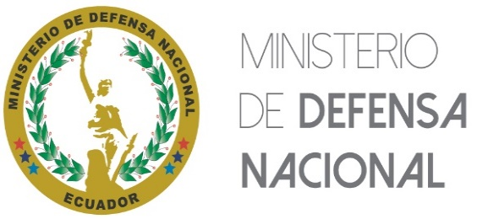 MINISTERIO DE DEFENSA NACIONAL
Art. 19 de la Ley Orgánica de Transparencia y Acceso a la Información Pública - LOTAIP
Literal 15) Texto íntegro de todos los contratos colectivos vigentes en la institución, así como sus anexos y reformas
Denominación de la organización sindical | Fecha de suscripción del contrato colectivo | Fecha de la última reforma o revisión del contrato colectivo | Link para descargar el contrato colectivo completo, anexos y reformas
"NO APLICA", debido a que el Ministerio de Defensa Nacional, no mantiene Contratos Colectivos Suscritos
FECHA ACTUALIZACIÓN DE LA INFORMACIÓN: |  | 30/09/2023
PERIODICIDAD DE ACTUALIZACIÓN DE LA INFORMACIÓN: |  | MENSUAL
UNIDAD POSEEDORA DE LA INFORMACIÓN - LITERAL 15): |  | DIRECCIÓN DE ADMINISTRACIÓN DE RECURSOS HUMANOS
RESPONSABLE DE LA UNIDAD POSEEDORA DE LA INFORMACIÓN DEL LITERAL 15): |  | SANCHEZ VARGAS CLAUDIO VINICIO
CORREO ELECTRÓNICO DEL O LA RESPONSABLE DE LA UNIDAD POSEEDORA DE LA INFORMACIÓN: |  | csanchez@midena.gob.ec
NÚMERO TELEFÓNICO DEL O LA RESPONSABLE DE LA UNIDAD POSEEDORA DE LA INFORMACIÓN: |  | (02) 2951-951 / 2983-200 EXTENSIÓN 23158

